時空裂縫2.0功能調整
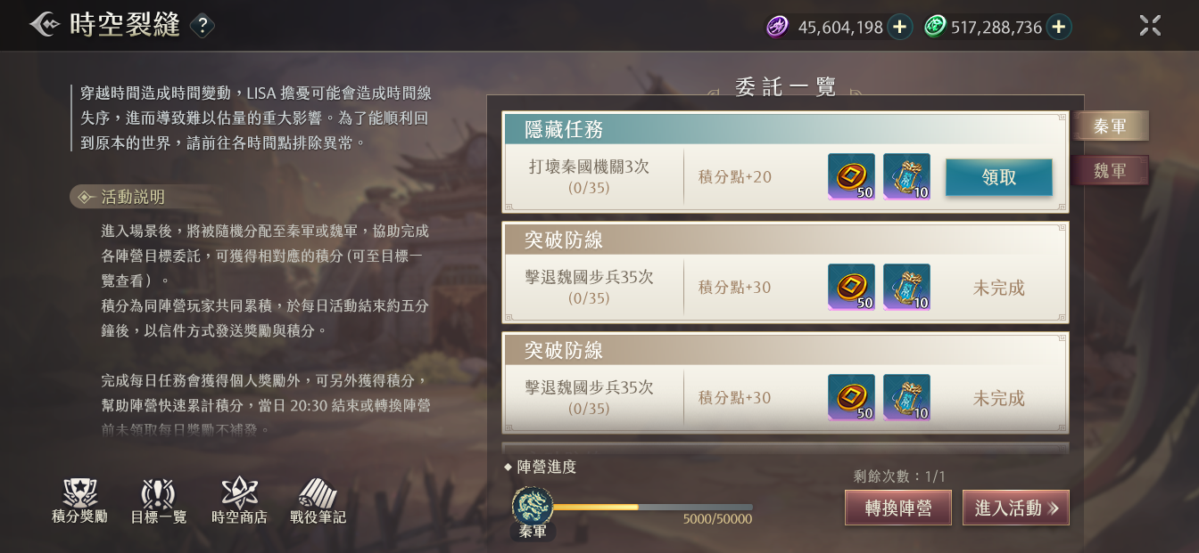
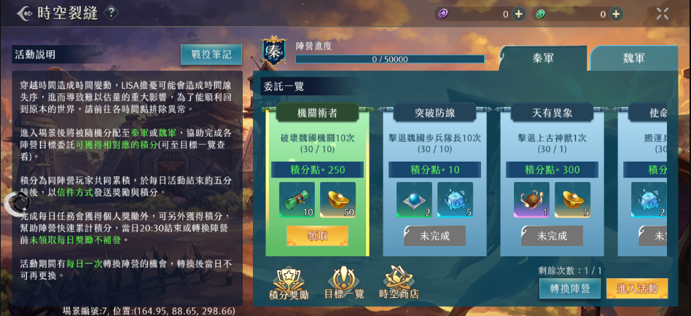
5
2.0介面 | 原介面 | 調整
 |  | 1原本同一框的東西會分成兩框
3
4
1
6
 |  | 2活動説明中放不下的部分會變成可以滑動查看的形式
4
1
6
 |  | 3icon位置移動
1
1
 |  | 4標簽位置移動

 |  | 5進度條位置移動

 |  | 6隱藏任務和一般任務的顯示變化

2
3
3

5

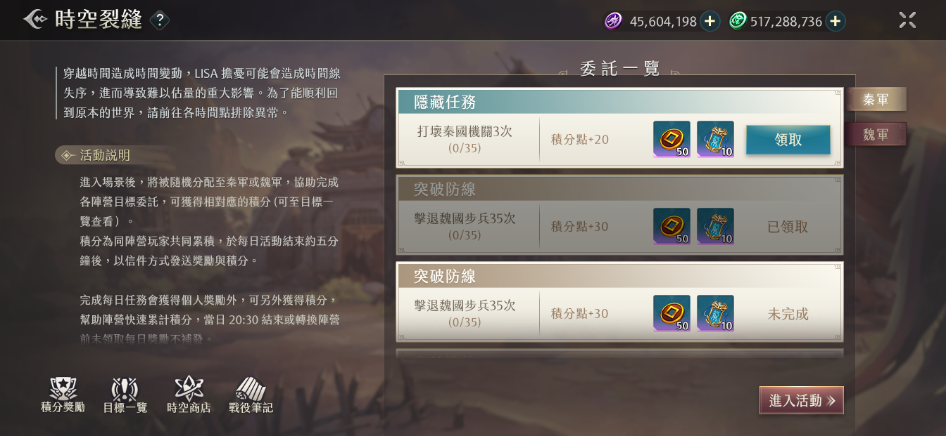
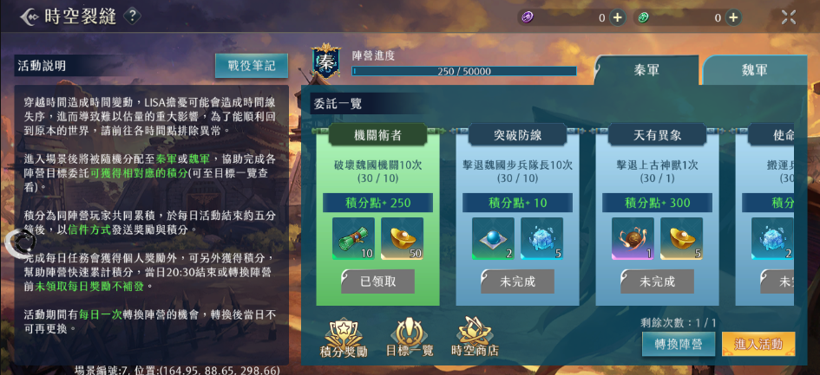
 |  | 1已領取後有壓暗效果

1

1

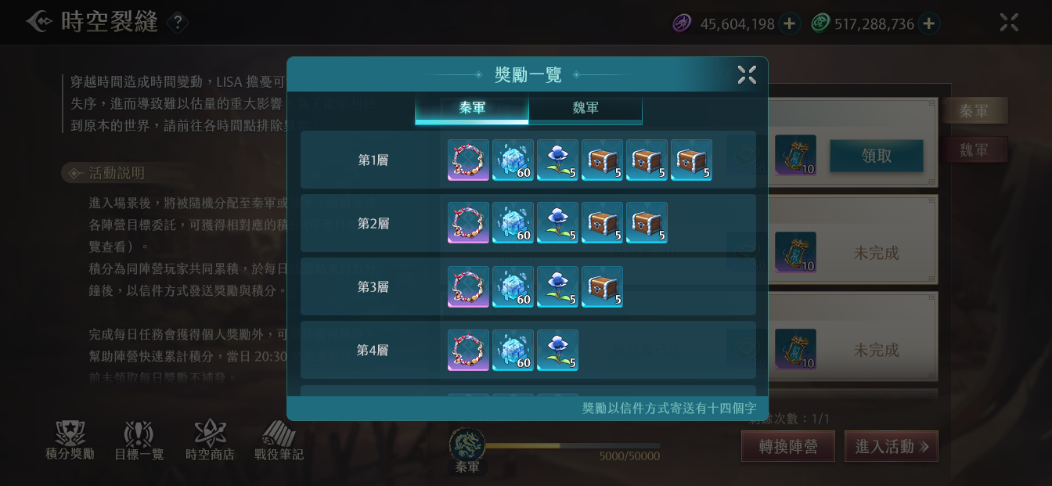
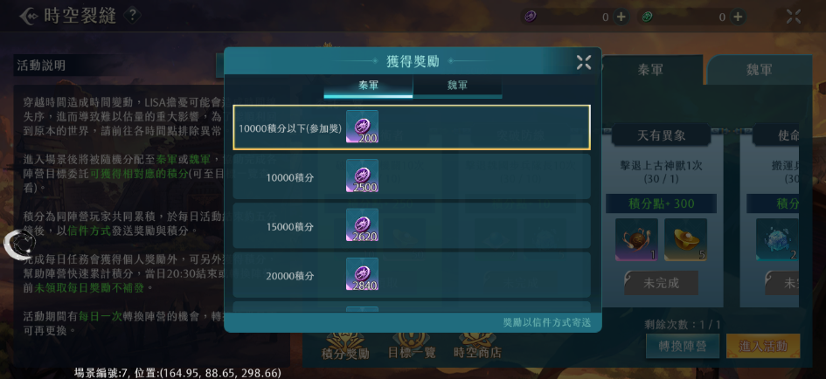
 |  | 1排序變成高級獎勵在前，且不需要框住目前的獎勵檔位

1
1

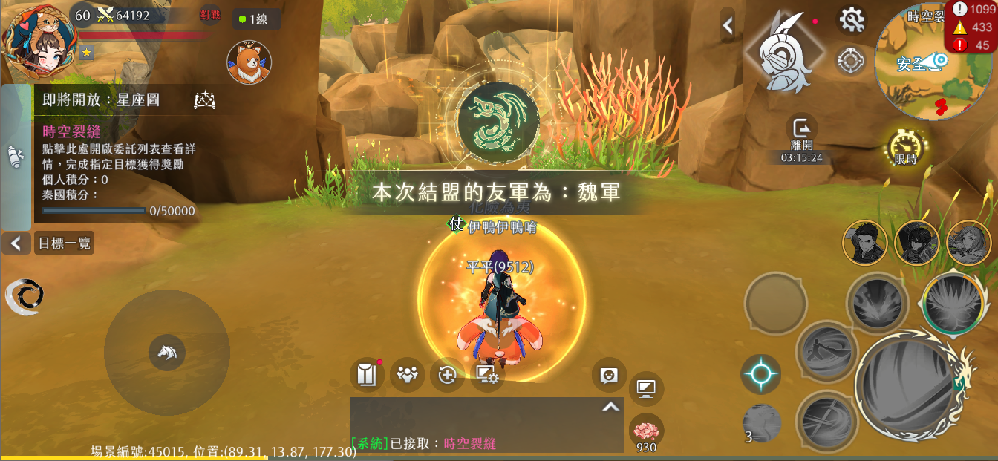
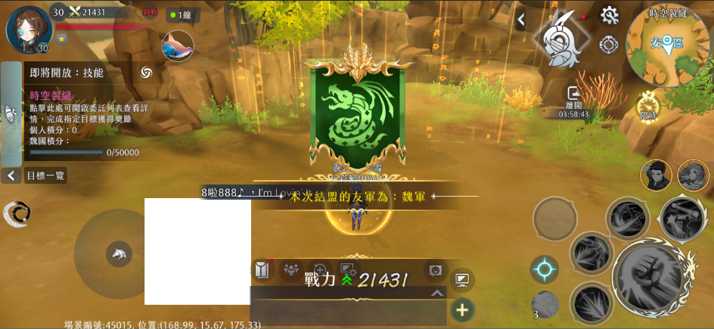
 |  | 1
1
1

